Цены и модели
Прайс-лист на пошив промо-формы
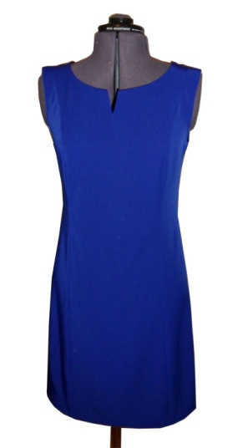
№ | Вид изделия | 4-8 шт | 9-16 шт. | 17-30 шт. | Пошив из более дешевой ткани. 17-30 шт. | Более 50 шт.
1 | Платье цельнокройное, приталенное, без рукавов | 1409 | 1321 | 1233 | 1098 | спец.цена, спрашивайте у нашего менеджера
2 | Платье цельнокройное, прямое, с длинным рукавом, стойка, трикотаж (платье-мешок) | 1206 | 1131 | 1055 | 856
3 | Платье цельнокройное приталенное с коротким рукавом, без воротника | 1630 | 1528 | 1426 | 1260
4 | Платье цельнокройное приталенное, с коротким рукавом, с небольшим воротничком | 1793 | 1681 | 1569 | 1390
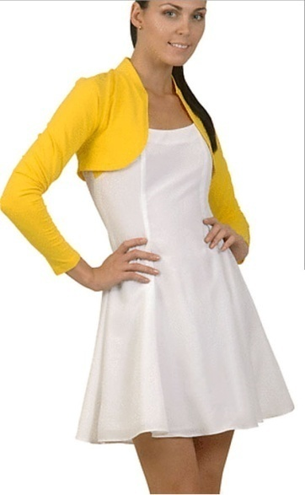
5 | Платье отрезное по талии, с коротким рукавом, с небольшим воротничком, юбка полусолнце | 1959 | 1837 | 1714 | 1489
6 | Платье отрезное по талии, с длинным рукавом, с небольшим воротничком, юбка 4-клинка | 2130 | 1997 | 1863 | 1605
7 | Платье отрезное по талии, с длинным рукавом, без воротника, юбка 4-клинка | 2080 | 1950 | 1820 | 1574
8 | Платье короткое, приталенное, расклешенное, цельнокройное. Низ - 6 клиньев. Длина вниз от талии - 40 см. | 1855 | 1740 | 1624 | 1414

9 | Футболка, короткий рукав | 750 | 703 | 656 | 536
10 | Футболка, длинный рукав | 931 | 873 | 815 | 653
11 | Футболка, длинный рукав, перед из 2 видов ткани | 987 | 925 | 864 | 0
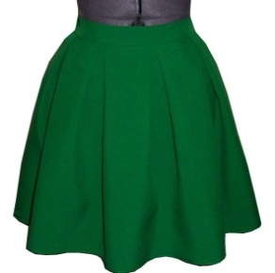
 | Примечание: футболки имеет смысл шить, если нужны оригинальная ткань или оригинальный крой футболки

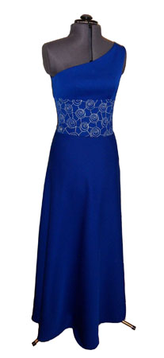
12 | Блуза прямая, без воротника, длинный рукав | 1223 | 1147 | 1070 | 930
13 | Блуза-рубашка прямая, мягкий пришивной воротник, длинный рукав на мягком манжете | 2053 | 1924 | 1796 | 1655
14 | Блуза-рубашка с рельефами, мягкий отложной воротник, рукав на мягком манжете | 2360 | 2212 | 2065 | 1923
15 | Блуза с рельефами, мягкий отложной воротник, мягкие манжеты с 1 пуговицей (мягкий жакет) | 2788 | 2614 | 2439 | 2275
16 | Блуза с рельефами, мягкий отложной воротник, 2-слойное жабо, длинный рукав на мягком манжете | 3358 | 3148 | 2938 | 2634
17 | Жилет классический на подкладке | 1640 | 1600 | 1500

18 | Юбка прямая, талия на резинке (упрощенный вариант, в т.ч. Подходит для трикотажа) | 636 | 596 | 557 | 465
19 | Юбка прямая, притачной пояс, шлица (классика) | 1044 | 979 | 913 | 822
20 | Юбка-солнце, 40 см, на резинке, трикотаж | 1020 | 957 | 893 | 789

21 | Юбка заложенные мягкие складки, притачной пояс | 1338 | 1254 | 1170 | 0
22 | Юбка в складку, складки отпарены, идут от пояса | 1530 | 1434 | 1338 | 0
23 | Юбка в складку, складки отпарены, застрочены | 1746 | 1636 | 1527 | 0
24 | Юбка полусолнце, притачной пояс | 1142 | 1071 | 1000 | 0
25 | Юбка солнце, 60 см, притачной пояс | 1573 | 1475 | 1376 | 0

26 | Брюки на резинке, без карманов, трикотаж | 1398 | 1311 | 1223 | 758
27 | Брюки на резинке, без карманов, ткань | 1398 | 1311 | 1223 | 1057
28 | Брюки с ширинкой, поясом, без карманов, без стрелок, без штрипок | 1555 | 1458 | 1361 | 1194
29 | Брюки с ширинкой, карманами, штрипками, резинкой на спине | 1885 | 1767 | 1649 | 1459
30 | Брюки с ширинкой, карманами, штрипками, резинкой на спине, стрелками | 2013 | 1887 | 1761 | 1571

31 | Дополнительные детали

31.1 | Карман накладной | 53 | 50 | 47
31.2 | Пояс, ширина 3 см, длина 2 м | 341 | 320 | 299
31.3 | Пояс мягкий, ширина 6 см, длина 2 м | 381 | 357 | 333
31.4 | Пояс широкий (выше талии), на липучке | 348 | 327 | 305
31.5 | Пояс широкий (выше талии) + тонкий поясок завязывается на бантик | 690 | 647 | 604
31.6 | Широкий плотный пояс (17 см), с вытачками (мини-корсет) | 541 | 507 | 473
31.7 | Дополнительный рельеф (доп.деталь и строчка), например цветная полоса по подолу | 56 | 53 | 49
31.8 | Пристрочка тесьмы по подолу юбки- полусолнце | 243 | 228 | 213
31.9 | Поясок-завязка 60 см (вшит в бокоый шов) | 169 | 159 | 148
31.10 | Манжет-отворот (без пуговицы), 2 шт. | 88 | 83 | 77
31.11 | Фигурный манжет-отворот, с 1 пуговицей, 2 шт. | 240 | 225 | 210

